Tabelle1
Chorverband Bayerisch-Schwaben e.V.
Hilfsprogramm Laienmusik in Bayern 2020
Muster-Berechnungstabelle

 | Verein: |  | Gesangverein Musterstadt e.V. | Beispiel 1 | Beispiel 2 | Beispiel 3
 |  | Anzahl Ensembles inkl. Hauptensemble: | 1 | 1 | 2 | 3
zu 1.3 |  | Max. mögliche Antragssumme aufgrund der Ensembles: | 1,000.00 € | 1,000.00 € | 1,500.00 € | 2,000.00 €

zu 2.1 Fördervoraussetzungen

Konzerte inkl. Storno-Kosten
GEMA-Kosten
Noten- und Instrumentenanschaffungen |  |  |  | 449.00 €
Ausbildungskosten des musikalischen Nachwuchses
Übungsleiter- und Ehrenamtspauschalen |  |  |  |  | 720.00 €
musikalische Aushilfen
besondere Maßnahmen aufgrund des Schutz- und Hygienekonzeptes |  |  |  | 132.50 €
Mehrkosten für staatlich anerkannte Ensembleleiter |  |  |  |  |  | 3,000.00 €
Kosten für nicht staatlich anerkannte Ensembleleiter |  |  |  |  | 1,200.00 € | 1,500.00 €

 |  | Gesamtaufwand (=110%): | 0.00 € | 581.50 € | 1,920.00 € | 4,500.00 €

 |  | ggf. abzgl. 880,- für staatlich anerkannte Ensembleleiter*: | 0.00 € | 0.00 € | 0.00 € | -880.00 €

 |  | abzgl. Eigenbeteiligung von 10%: | 0.00 € | -52.86 € | -174.55 € | -329.09 €

ggf. zu 2.2 |  | Förderfähige Kosten: | 0.00 € | 528.64 € | 1,745.45 € | 3,290.91 €

zu 2.2 |  | Förderfähige Kosten ≥ max. Antragssumme? | nein ✗ | nein ✗ | ja ✓ | ja ✓

 |  | *Dieser Betrag ist von den Ausgaben des Gesamtjahres abzuziehen, wohingegen die
 |  | o.g. Kosten korrekterweise im Zeitraum 15.03. bis 31.12.2020 entstehen müssen.
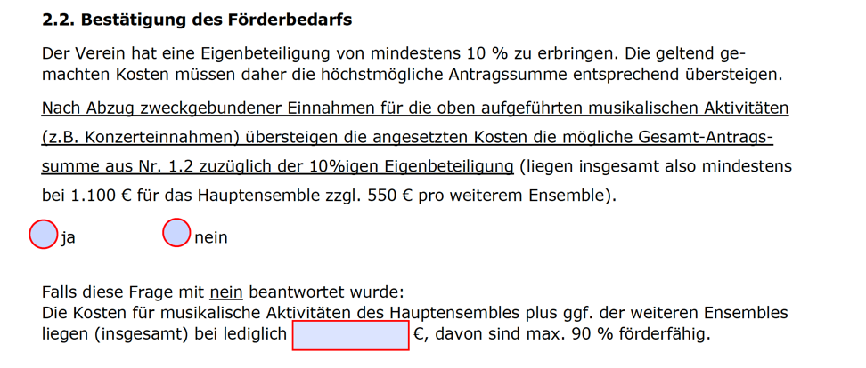

 | zu Beispiel 1 |  | zu Beispiel 2

